コンテ
タイトル | ブースターケーブルの使い方 |  | No. | 1
シーン カット | 絵 | 内容 | セリフ |  | 時間
S-1 |  | 白バックのロゴ |  |  | 3～4秒
S-2 |  | 挨拶→ブースターケーブル持ち上げる | こんにちは、オートウェーブの三好です。 今日はこちら、ブースターケーブルの使い方についてご説明させていただきます。
S-3 | 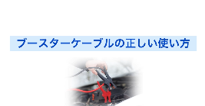 | 導入スライド。写真は左記のような感じであればなんでもOK |  |  | 3～4秒
S-4 | 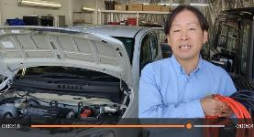 | 車の前で本動画の趣旨を説明 | バッテリーが上がってしまった時にあると便利なブースターケーブルですが、間違った使い方をしてしまうと、 ヒューズが切れてしまったり、配線が損傷して車が動かなくなってしまうなんてことがあります。 正しい使い方をぜひ覚えてください。
S-5 | 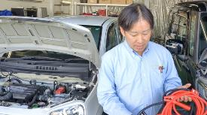 | ケーブルの説明 | ブースターケーブルは、赤いケーブルがプラス、黒いケーブルがマイナスとなっております。
S-6 | 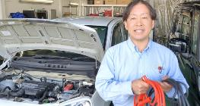 | 接続の導入 | それでは実際に繋いでみたいと思います。
S-7 |  | 車両の説明 | こちらがバッテリーが上がってしまった故障車。 こちらがエンジンがかかる救援車となっております。
S-8 | 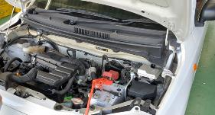 | 故障車プラス接続 | はじめに、バッテリーが上がってしまった車のプラス端子に赤いケーブルをつなぎます。
S-9 | 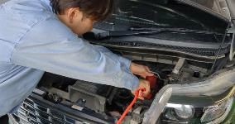 | 救援車プラス接続 | 次に救援車のプラス端子に赤いケーブルをつなぎます。
S-10 | 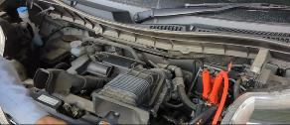 | 救援車マイナス接続 | 次に救援車のマイナス端子に黒いケーブルをつなぎます。
S-11 | 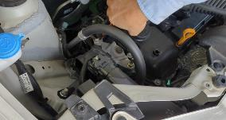 | 故障車マイナス接続 | 最後に、バッテリーが上がってしまった車の、金属がむき出しになっている部分に黒いケーブルをつなぎます。
S-12 | 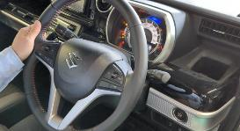 | 救援車のエンジン始動 | ケーブルが繋ぎ終わったら救援車のエンジンをかけます。
S-13 |  | 充電の説明 | エンジンをかけたら約 5 分間そのままにしておいてください。そうすることで、故障車のバッテリーが少しずつ充電されます。
S-14 |  | 故障車のエンジン始動 | 約 5 分たったら、故障車のエンジンをかけてください。
S-15 | 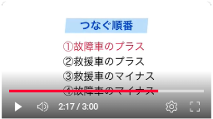 | つなぐ順番を説明したスライド |  |  | 10秒
S-16 |  | 締めのコメント | バッテリーが上がってしまったら、ロードサービスを呼ぶという選択肢もありますが、 いざという時のためにブースターケーブルを所有されることをお勧めいたします。
S-17 | 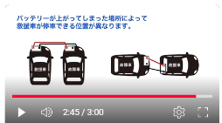 | なぜ5mが良いのかなどを説明したスライド | スライド内の車イラストは似たような感じであれば構いません。同じ物を作成しなくてOK |  | 10秒
S-18 | 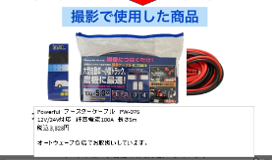 | 使用ケーブル商品説明 | 商品画像などを修正したうえで、差し替え。詳細は別シート「商品説明」参照してください |  | 10秒
S-19 |  | ロゴ | フェードアウト |  | 3～4秒

商品説明
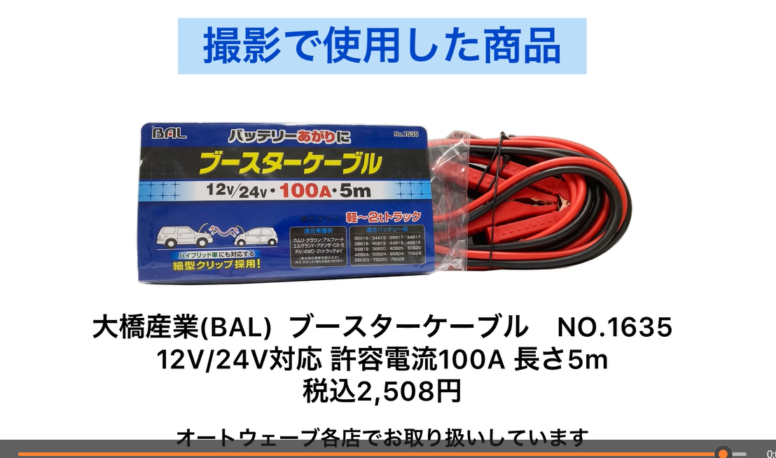

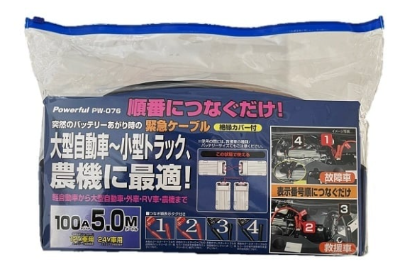

商品写真、名称、価格は変更。それ以外は変更なし
商品の参考URLは↓
https://www.powerful-c.jp/pages/42/detail=1/b_id=241/r_id=132/

Powerful ブースターケーブル PW-076
12V/24V対応 許容電流100A 長さ5m
税込3,828円
オートウェーブ各店でお取扱いしています。

